1.5.
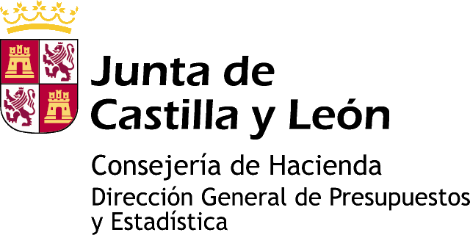

Información estadística de Castilla y León

DEFUNCIONES
AÑO 2011

1.5. Defunciones por Grupo de edad según Estado civil y Sexo
Castilla y León
Ávila
Burgos
León
Palencia
Salamanca
Segovia
Soria
Valladolid
Zamora

Gráfico 1. Defunciones por Grupo de edad según Sexo. Castilla y León
Gráfico 2. Defunciones por Estado civil. Castilla y León
Gráfico 3. Defunciones por Estado civil según Sexo. Castilla y León

www.estadistica.jcyl.es - Tel. 983 414 452

Gráf 1
Defunciones por Grupo de edad según Sexo. Castilla y León. Año 2011
Grupo de edad | Varón | Mujer
<1 | -44 | 30
1-4 | -6 | 2
5-9 | -6 | 3
>99
95-99
90-94
85-89
80-84
75-79
70-74
65-69
60-64
55-59
50-54
45-49
40-44
35-39
30-34
25-29
20-24
15-19
10-14
5-9
1-4
<1
10-14 | -8 | 6
15-19 | -16 | 8
20-24 | -37 | 10
25-29 | -26 | 14
30-34 | -56 | 20
35-39 | -72 | 37
40-44 | -142 | 82
45-49 | -230 | 132
50-54 | -417 | 150
55-59 | -529 | 224
60-64 | -731 | 233
65-69 | -836 | 409
70-74 | -1,125 | 568
75-79 | -1,954 | 1,315
80-84 | -2,688 | 2,293
85-89 | -2,816 | 3,285
-3.000 -2.000 -1.000 0 1.000 2.000 3.000
90-94 | -1,469 | 2,672
95-99 | -526 | 1,404
>99 | -115 | 329
FUENTE: D. G. de Presupuestos y Estadística de la Junta de Castilla y León con datos del INE, explotación propia de microdatos.

Gráf 2
Defunciones por Estado civil. Castilla y León. Año 2011

Soltero | 4,127
Casado | 11,190
Viudo | 11,161
Separado | 597

FUENTE: D. G. de Presupuestos y Estadística de la Junta de Castilla y León con datos del INE, explotación propia de microdatos.

Gráf 3
Defunciones por Estado civil según Sexo. Castilla y León. Año 2011

 | Varón | Mujer
Soltero | 2,251 | 1,876
Casado | 7,844 | 3,346
Viudo | 3,332 | 7,829
Separado | 422 | 175

FUENTE: D. G. de Presupuestos y Estadística de la Junta de Castilla y León con datos del INE, explotación propia de microdatos.

